关系图
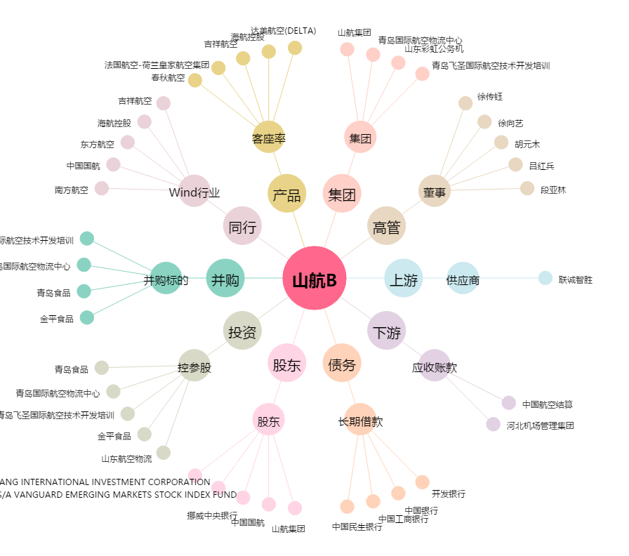
山航B[200152.SZ] - 关系概览图

